Titelblatt
Tabelle
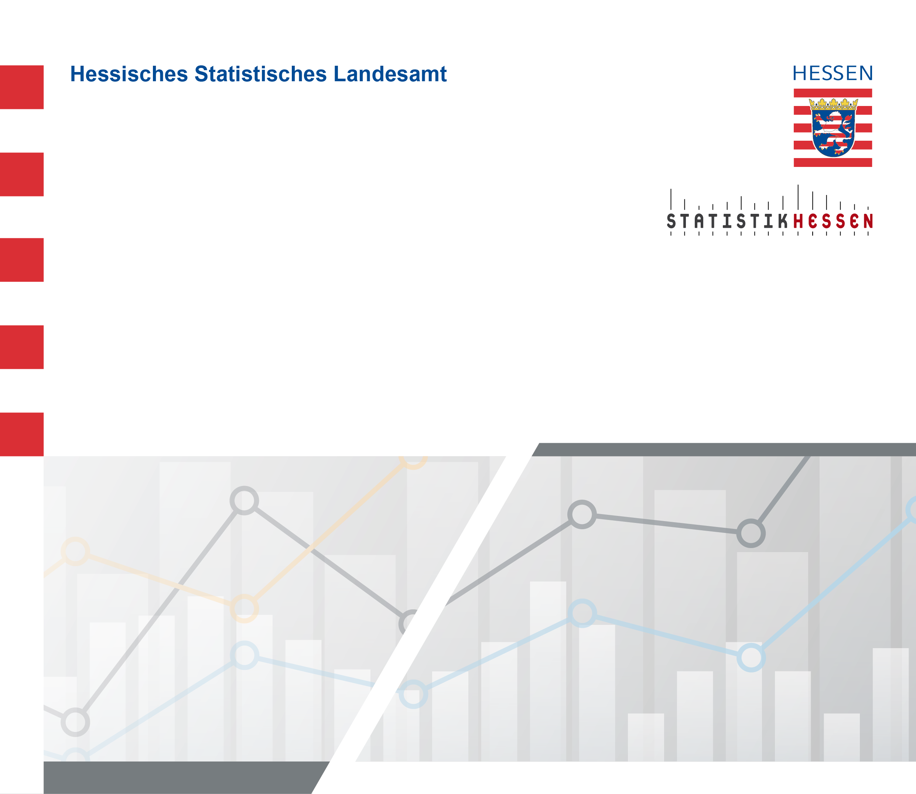
 |  | Juli 2026
 | Bruttolöhne und -gehälter in Hessen 2000 bis
 | 2024 nach kreisfreien Städten und Landkreisen

 | Berechnungsstand: August 2025

